Баг-репорт
Загаловок | [bug][web][прод] Не отображется плейлист с историей песен | [bug][web][прод] Кнопка "Весь плейлист дня" есть, а истории плейлиста нет | [bug][web][прод] В истории плейлиста только одна песня
Описание | Плейлист полностью отсутсвует | Кнопка "Весь плейлист дня" присутсвует. Истории плейлиста отсутсвует. При нажатии на кнопку "Весь плейлист дня", она пропадает, ничего больше не происходит. При перезапуске страницы, кнопка снова появляется без плейлиста. | В истории плейлиста только одна песня. Она имеет некорекное название. Кнопка "Весь плейлист дня" присутвует, но при нажатии пропадет, без дальнейших изменений.
Шаги воспроизведения | 1.Зайти на сайт https://radiopotok.ru/ 2.Нажать на радио Relax FM 90.8 | 1.Зайти на сайт https://radiopotok.ru/ 2.Нажать на радио Европа Плюс | 1.Зайти на сайт https://radiopotok.ru/ 2.Нажать на радио Романтика
Текущий результат | 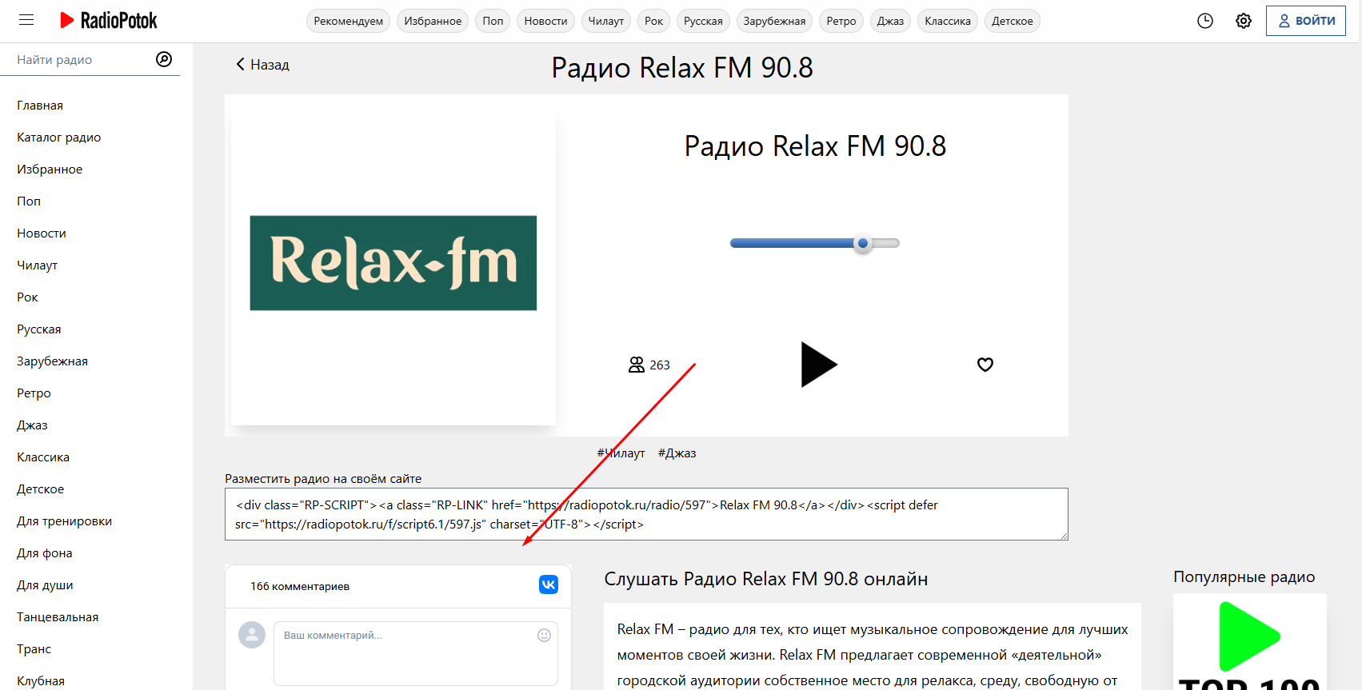 | 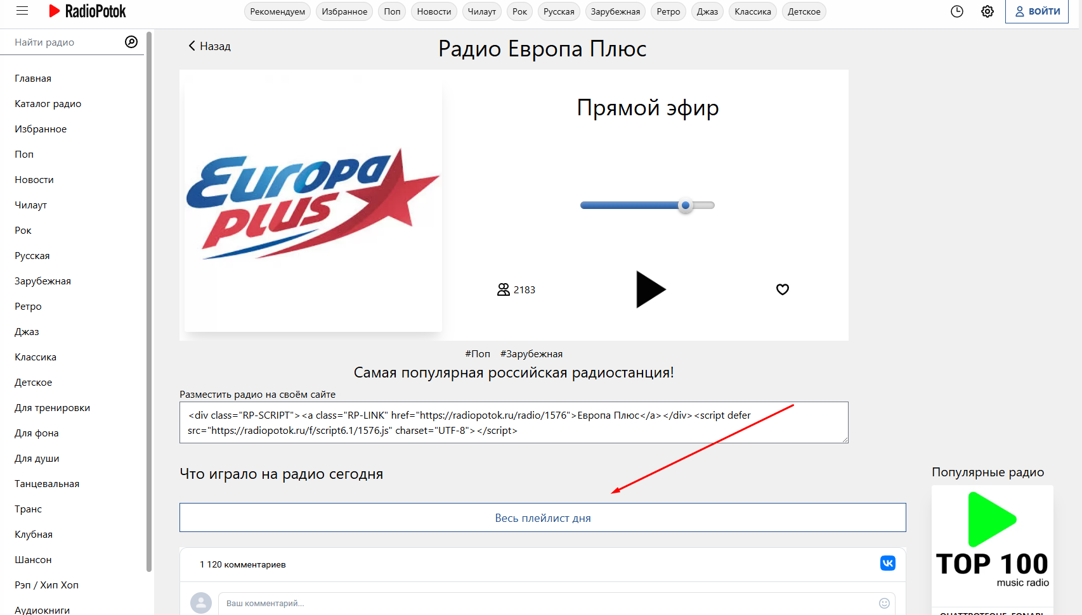 | 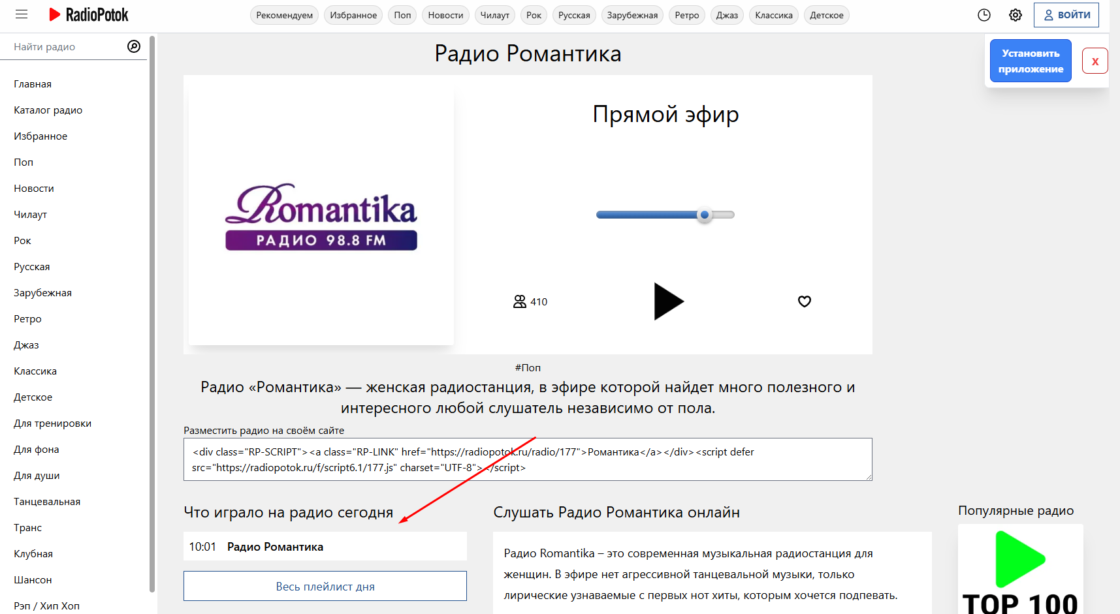
Ожидаемый результат | Должен быть список с историей песен | Должны отображаться 5 песен из списка, а после нажатия на кнопку раскроется весь список за 24 часа | 5 песен
Окружение | Яндекс 26.8.2 | Яндекс 26.8.3 | Яндекс 26.8.4
Тестовые устройства | Windows 10 Pro 22H2 | Windows 10 Pro 22H3 | Windows 10 Pro 22H4
Ручка | https://radiopotok.ru/radio/597 | https://radiopotok.ru/radio/1576 | https://radiopotok.ru/radio/177
Аналитика | [Скрыто] Ссылка на Яндекс.Метрику | [Скрыто] Ссылка на Яндекс.Метрику | [Скрыто] Ссылка на Яндекс.Метрику
Документация | [Скрыто] Ссылка на документацию | [Скрыто] Ссылка на документацию | [Скрыто] Ссылка на документацию
Логи | [Скрыто] Ссылка на логи Kibana, Grafana | [Скрыто] Ссылка на логи Kibana, Grafana | [Скрыто] Ссылка на логи Kibana, Grafana
Скрин или ссылка обсуждения бага из рабочего чата
Приоритет | Minor | Minor | Minor
Серьезность | Trivial | Trivial | Trivial
Наблюдатели | [Скрыто] | [Скрыто] | [Скрыто]
Разработчик | [Скрыто] | [Скрыто] | [Скрыто]

